Solicitud gráfica
 | Área: | Ciencias Naturales |  |  | Fecha:
 | Grado: | 10
 | Título del tema: | Los sólidos y los gases |  |  | ¿Cuaderno de estudio o recurso? | Recurso
 | Editor: | Lyz Marcela Bernal |  |  | Motor del recurso | Diaporama F1

 | Código guión o recurso: | CN_10_14_REC130 | ← Para determinar este código, visite la hoja de Ayuda
 |  |  |  |  | ESPECIFICACIÓN DE ARCHIVOS A ENTREGAR
Núm. | Archivo Shutterstock o ruta en web | Imagen para: | Tipo | Ubicación de la imagen en el recurso Diaporama F1 | Nombre imagen SMALL | Tamaño imagen SMALL | Nombre imagen ZOOM | Tamaño imagen ZOOM | Descripción | Observaciones
IMG01 | 314413472 | Recurso Diaporama F1 | Fotografía | Contenido | CN_10_14_REC130_IMG01.png | 950 x 608 px |  |  | 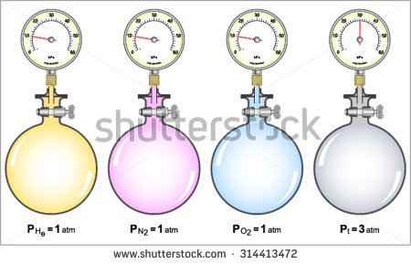 | Dejar plantilla en blanco en la parte superior para texto.
IMG02 | ver descripción y observaciones | Recurso Diaporama F1 | Ilustración | Contenido | CN_10_14_REC130_IMG02.png | 950 x 608 px |  |  |  | realizar ilustración igual a la imagen guía.Dejar plantilla en blanco a la mitad del lado izquierdo.
IMG03 | ver descripción y observaciones | Recurso Diaporama F1 | Ilustración | Contenido | CN_10_14_REC130_IMG03.png | 950 x 608 px |  |  | 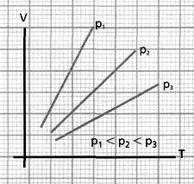 | realizar ilustración igual a la imagen guía.Dejar plantilla en blanco a la mitad del lado izquierdo. V, P, T en itálica
IMG04 | ver descripción y observaciones | Recurso Diaporama F1 | Ilustración | Contenido | CN_10_14_REC130_IMG04.png | 950 x 608 px |  |  |  | realizar ilustración igual a la imagen guía.Dejar plantilla en blanco a la mitad del lado izquierdo. V, P, T en itálica
IMG05 | ver descripción y observaciones | Recurso Diaporama F1 | Ilustración | Contenido | CN_10_14_REC130_IMG05.png | 950 x 608 px |  |  | 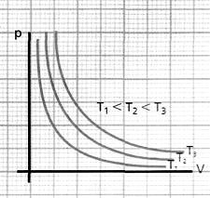 | realizar ilustración igual a la imagen guía.Dejar plantilla en blanco a la mitad del lado izquierdo. V, P, T en itálica
IMG06 | ver descripción y observaciones | Recurso Diaporama F1 | Ilustración | Contenido | CN_10_14_REC130_IMG06.png | 950 x 608 px |  |  | 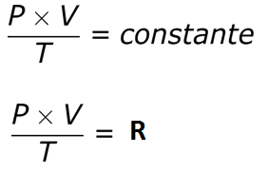 | realizar ilustración igual a la imagen guía.Dejar plantilla en blanco a la mitad del lado izquierdo. V, P, T en itálica
IMG07 | ver descripción y observaciones | Recurso Diaporama F1 | Ilustración | Contenido | CN_10_14_REC130_IMG07.png | 950 x 608 px |  |  |  | realizar ilustración igual a la imagen guía.Dejar plantilla en blanco a la mitad del lado izquierdo. V, P, T en itálica
IMG08 | ver descripción y observaciones | Recurso Diaporama F1 | Ilustración | Contenido | CN_10_14_REC130_IMG08.png | 950 x 608 px |  |  | 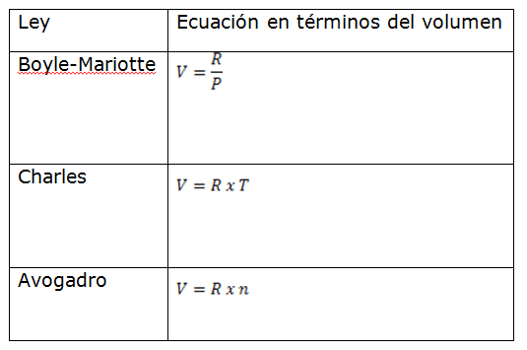 | realizar ilustración igual a la imagen guía.Dejar plantilla en blanco a la mitad del lado izquierdo. V, P, T en itálica
$$V=\frac{n xR x T}{P}$$
IMG09 | ver descripción y observaciones | Recurso Diaporama F1 | Ilustración | Contenido | CN_10_14_REC130_IMG09.png | 950 x 608 px |  |  |  | realizar ilustración igual a la imagen guía.Dejar plantilla en blanco a la mitad del lado izquierdo. V, P, T en itálica
IMG10 | ver descripción y observaciones | Recurso Diaporama F1 | Ilustración | Contenido | CN_10_14_REC130_IMG10.png | 950 x 608 px |  |  |  | realizar ilustración igual a la imagen guía.Dejar plantilla en blanco a la mitad del lado izquierdo. V, P, T en itálica
IMG11 | ver descripción y observaciones | Recurso Diaporama F1 | Ilustración |  | #N/A | #N/A | #N/A | #N/A |  | Realizar tabla igual a imagen guía, es para ficha de estudiante
IMG12 | ver descripción y observaciones | Recurso Diaporama F1 |  |  | #N/A | #N/A | #N/A | #N/A |  | Realizar tabla igual a imagen guía, es para ficha de estudiante

